信用交易
融资融券市场交易数据统计(2024-12-23)

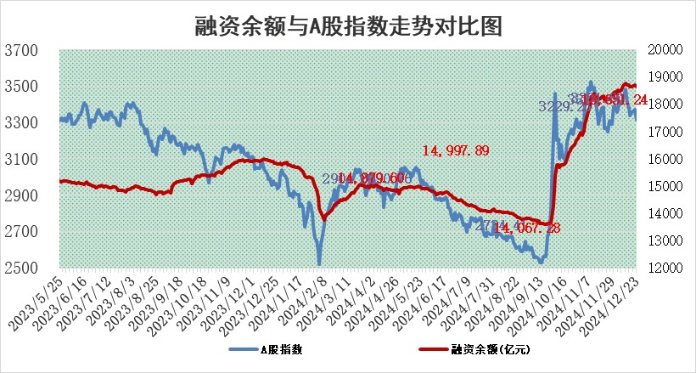
标的证券 | 融资融券余额（亿元） | 融资余额（亿元） | 融券余额（亿元） | 融资买入额（亿元） | 融资融券规模变化（亿元） | 融资余额增幅(‰) | 融券余额增幅(%)
统计数据 | 18,795.26 | 18,651.24 | 104.77 | 1,380.85 | -59.71 | -3.20 | 0.60

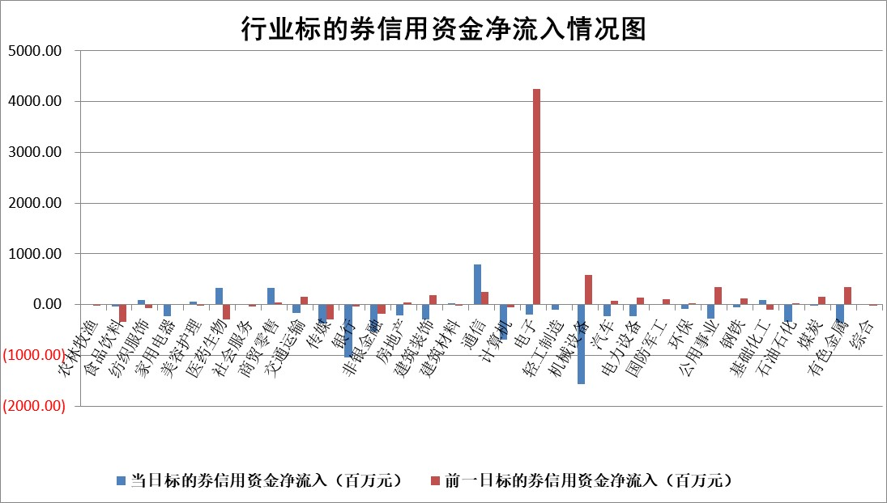

标的基金代码 | 标的基金简称 | 融资余额/市值(%) | 融资余额增幅(%) | 融资买入额/成交金额(%) | （融资余额净增额-融券余额净增额）/市值(‱) | 融券余额降幅(%) | ABS[（融资余额净增额-融券余额净增额）/市值净增额-1](%)
159902 | 华夏中小板ETF | 0.00 | 0.00 | 0.00 | 0.00 | 0.00 | 100.00
159915 | 易方达创业板ETF | 3.55 | -0.29 | 323525.66 | -1.04 | -2.78 | 98.61
159919 | 嘉实沪深300ETF | 0.77 | -2.65 | 4.10 | -2.18 | -9.25 | 76.91
159920 | 华夏恒生ETF | 31.91 | 0.05 | 22.20 | 1.58 | 0.00 | 95.15
159922 | 嘉实中证500ETF | 0.80 | -1.22 | 20.59 | -1.36 | -2.43 | 99.19
159925 | 南方沪深300ETF | 0.77 | -23.44 | 2.28 | -24.00 | -1999.47 | 24.65
159928 | 消费ETF | 3.11 | -5.54 | 6.33 | -18.24 | 0.61 | 91.31
159934 | 易方达黄金ETF | 60.54 | -0.28 | 30.98 | -16.72 | 0.00 | 110.47
159939 | 全指信息技术ETF | 1.09 | 3.10 | 87.48 | 3.70 | 51.07 | 100.80
159940 | 全指金融地产ETF | 0.36 | -1.79 | 0.00 | -0.66 | 0.00 | 109.06
159995 | 半导体芯片ETF | 2.73 | -1.35 | 341.86 | -3.58 | 1.66 | 99.17
159997 | 天弘中证电子ETF | 2.02 | 0.57 | 3.78 | 1.16 | 1.74 | 100.53
159998 | 天弘中证计算机主题ETF | 0.61 | -0.71 | 0.10 | 0.12 | 2.15 | 100.07
510050 | 华夏上证50ETF | 2.50 | -8.32 | 133.54 | -22.97 | -17.36 | 201.80
510180 | 华安上证180ETF | 0.53 | 0.21 | 2.28 | -0.18 | -28.30 | 100.49
510880 | 华泰柏瑞红利ETF | 0.58 | -4.18 | 4.01 | -2.52 | -0.46 | 104.50
510900 | 易方达恒生H股ETF | 37.43 | -0.26 | 2.17 | -9.94 | 0.00 | 173.06
511010 | 5年期国债ETF | 3.96 | -2.22 | 0.33 | -8.97 | 0.00 | 66.88
511380 | 可转债及可交换债券ETF | 1.26 | -2.59 | 16.36 | -3.35 | 0.00 | 102.47
512000 | 全指证券ETF | 7.05 | 1.53 | 21.02 | 10.89 | 1.73 | 120.91
512010 | 沪深300医药卫生ETF | 7.75 | 0.12 | 86.12 | 0.96 | 0.42 | 101.44
512070 | 沪深300非银ETF | 3.14 | -0.73 | 178.51 | -2.30 | 0.73 | 93.43
512400 | 南方中证申万有色金属ETF | 3.10 | 1.04 | 0.94 | 3.34 | 1.05 | 87.58
512580 | 广发中证环保产业ETF | 0.90 | 4.09 | 0.39 | 3.53 | 0.00 | 85.22
512660 | 国泰中证军工ETF | 3.13 | -0.40 | 18.25 | -1.51 | -2.88 | 99.32
512800 | 华宝中证银行ETF | 7.34 | -4.26 | 2.44 | -36.71 | -17.95 | 145.38
512980 | 广发中证传媒ETF | 2.02 | 20.28 | 462.33 | 35.76 | 10.18 | 119.33
515030 | 华夏中证新能源汽车ETF | 2.53 | -2.65 | 1.26 | -6.59 | 1.43 | 95.02
515050 | 华夏中证5G通信主题ETF | 1.08 | -5.99 | 11.61 | -6.80 | 1.82 | 94.34
515070 | 华夏中证人工智能ETF | 3.18 | 12.59 | 20.13 | 35.58 | 0.00 | 111.77
标的股票比较指标 |  | 融资余额/流通A股市值(%) | 融资余额增幅(%) | 融资买入额/成交金额(%) | （融资余额净增额-融券余额净增额）/流通A股市值(‱) | 融券余额降幅(%) | ABS[（融资余额净增额-融券余额净增额）/流通A股市值净增额-1](%)
前十名标的个股 |  | 鹏都农牧 | 趣睡科技 | 菱电电控 | 趣睡科技 | 联创股份 | 英搏尔
 |  | 东旭光电 | 杭华股份 | 闰土股份 | 保利联合 | 欧普照明 | 岳阳兴长
 |  | 威创股份 | 光云科技 | 恒通股份 | 凯龙高科 | 中光防雷 | 光启技术
 |  | 海印股份 | 友阿股份 | 苏文电能 | 丰茂股份 | 震安科技 | 道通科技
 |  | 广汇汽车 | 飞科电器 | 华纳药厂 | 英搏尔 | 中金环境 | 龙芯中科
 |  | 首航高科 | 瑞斯康达 | 伟思医疗 | 华蓝集团 | 华茂股份 | 趣睡科技
 |  | 超华科技 | 保利联合 | 同仁堂 | 友阿股份 | 江苏吴中 | 华虹公司
 |  | 联络互动 | 老凤祥 | 三美股份 | 锐捷网络 | 友阿股份 | 慧博云通
 |  | 爱康科技 | 华灿光电 | 奥精医疗 | 南王科技 | 达安基因 | 凯利泰
 |  | 长江健康 | 锐捷网络 | 安旭生物 | 光云科技 | 民和股份 | 大全能源
后十名标的个股 |  | 世纪华通 | 浩欧博 | 海尔生物 | 利欧股份 | 四川成渝 | 隆华科技
 |  | 观典防务 | 利欧股份 | 淮河能源 | 茂莱光学 | 金城医药 | 显盈科技
 |  | 卓朗科技 | 浙海德曼 | 上海莱士 | 华东重机 | 希荻微 | 深科技
 |  | 凯撒文化 | 华东重机 | 宏创控股 | 腾亚精工 | 宁波港 | 科大国创
 |  | 惠程科技 | 晶华微 | 津投城开 | 巨一科技 | 上海贝岭 | 张家港行
 |  | 盛屯矿业 | 万祥科技 | 东软集团 | 瑞松科技 | 昌红科技 | 上海贝岭
 |  | 江苏舜天 | 匠心家居 | 世纪华通 | 晶华微 | 大恒科技 | 博威合金
 |  | 广电网络 | 惠泰医疗 | 观典防务 | 联动科技 | 悦康药业 | 智洋创新
 |  | 东旭蓝天 | 杭叉集团 | 卓朗科技 | 中欣氟材 | 阳煤化工 | 吉电股份
 |  | 易事特 | 茂莱光学 | 凯撒文化 | 平潭发展 | 一汽富维 | 当升科技
说明：1.以上普通交易数据和信用交易数据皆以交易日收盘后数据为基准；2.上述标的证券总数据只计算标的证券市场总数据，不包括从标的证券中调出去标的证券数据，所以与交易所公布的总值略有不同； 3.上述行业采用申万一级行业分类；4.以上标的基金和标的个股中比较的6个指标值中：前5个（从左至右）为正向指标，值越大排名越靠前；第6个为逆向指标，值越小，排名越靠前；5.第6个指标中ABS[]表示求绝对值，其主要用于考量信用资金相对净流入对股价相对净变化的贡献程度；6.数据来源：wind，交易所。

 |  |  |  | 证券代码 | 新增融资余额 | 融资买入额 | 融资买入增幅前10
 |  | 1 | 西部建设 | 002302 | 80643953 | 177472374 | 41%
 |  | 2 | 天键股份 | 301383 | 27855096 | 56831811 | 39%
 |  | 3 | 井松智能 | 688251 | 7040854 | 13763946 | 27%
 |  | 4 | 国电电力 | 600795 | 116116226 | 151740647 | 23%
 |  | 5 | 华立科技 | 301011 | 9342856 | 31199107 | 23%
 |  | 6 | 捷邦科技 | 301326 | 9066090 | 22350547 | 22%
 |  | 7 | 海利尔 | 603639 | 19864834 | 35520613 | 20%
 |  | 8 | 华研精机 | 301138 | 7597460 | 13339451 | 16%
 |  | 9 | 鹏辉能源 | 300438 | 83773067 | 304558811 | 16%
 |  | 10 | 建科股份 | 301115 | 7106455 | 29879412 | 15%

